상품제안서
송월타월 S.W 뉴 명품 풀패키지 4매세트+쇼핑백 | 상품코드: S26915

 |  |  |  |  |  |  | 02-713-8555 | www.synergygift.co.kr
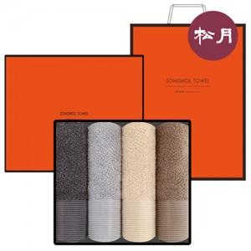

【상세/제작정보】

【인쇄/포장옵션】 | 실크, 자수 / 포장지포장

【공급단가】 | 수량 | 20~ | 100~ | 300~ | 500~ | 1,000~
*VAT별도 | 단가 | 37,710원 | 37,130원 | 36,260원 | 34,810원 | 33,360원

【상품 URL】 | https://www.synergygift.co.kr:443/src/goods_detail.php?gdno=26915

